Sheet1
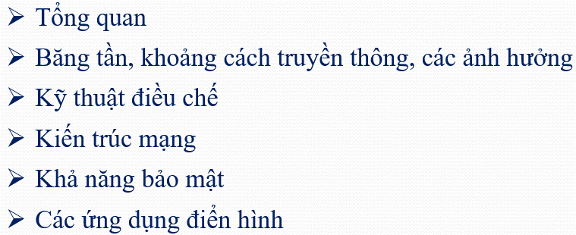
STT | Mã sinh viên | Họ và tên | Mã nhóm | Nhiệm vụ 1 | Nhiệm vụ 2
1 | 213301296 | Phạm Nguyên Hưng | 1 | - Bluetooth - Tia hồng ngoại | AMQP | Nhiệm vụ 1:
2 | 2213331233 | Nguyễn Tùng Lâm
3 | 213303511 | Đào Thị Thanh Dung
4 | 213330199 | Nguyễn Minh Diệp
5 | 213304547 | Nguyễn Hữu Đăng
6 | 213303085 | Ninh Viết Vũ
7 | 213302129 | Nguyễn Mạnh Dũng | 2 | Zigbee | MQTT
8 | 213333585 | Nguyễn Ngọc Thành
9 | 213331954 | Hà Trung Dũng
10 | 213301047 | Bùi Chí Toàn
11 | 213341297 | Nguyễn Mạnh Trí
12 | 882181007 | Nguyễn Huy Hoàng
13 | 213301116 | Phùng Quang Đạt | 3 | Z-wave | HTTP
14 | 213310658 | Nguyễn Quốc Dũng
15 | 213302266 | Hoàng Đình Doanh
16 | 213304135 | Mai Huy Hoàng
17 | 213312461 | Nguyễn Văn Thành |  |  |  | Nhiệm vụ 2:
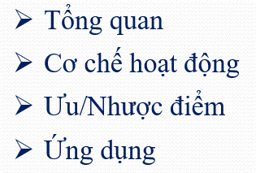
18 | 213300951 | Nguyễn Văn Chiến
19 | 213303537 | Nguyễn Văn Duy | 4 | 6LoWPAN | CoAP
20 | 213330790 | Lưu Phương Thảo
21 | 213344010 | Lê Văn Tiến Đạt
22 | 213304021 | Trần Quốc Huy
23 | 213300715 | Nguyễn Quang Huy
24 | 213302442 | Đỗ Quỳnh Anh | 5 | Thread | MQTT
25 | 213300462 | Hoàng Mạnh Tuân
26 | 213301225 | Hoàng Văn Quyền
27 | 213332344 | Hoàng Việt Anh
28 | 213301353 | Trần Duy Linh
29 | 213302958 | Nguyễn Thanh Ngọc | 6 | Wifi | DDS
30 | 213302417 | Lê Văn Phú
31 | 213310814 | Kiều Việt Cường
32 | 213311896 | Nguyễn Thành Vinh
33 | 213301919 | Phạm Ngọc Hải
34 | 213304553 | Nguyễn Trung Bắc | 7 | Cellular | HTTP
35 | 213340657 | Tạ Minh Công
36 | 213300789 | Trần Minh Dương
37 | 213301192 | Đỗ Văn Quyết
38 | 213301847 | Nguyễn Anh Dũng
39 | 213340258 | Hoàng Hưng Long | 8 | - NFC - Tia hồng ngoại | MQTT
40 | 213310318 | Nguyễn Khắc Công Quyền
41 | 213300927 | Nguyễn Tiến Long
42 | 213304183 | Đàm Tuấn Linh
43 | 213302098 | Nguyễn Dương Quang
44 | 213304493 | Nguyễn Hữu Khánh | 9 | Sigfox | LwM2M
45 | 213304367 | Phạm Phúc Hướng
46 | 213302130 | Trần Nguyên Hạo
47 | 213301992 | Dương Quang Thái
48 | 213311656 | Vũ Việt Dũng
49 | 213311918 | Dương Trường Đạt
50 | 213310762 | Đỗ Dương Lâm | 10 | Neul | MQTT
51 | 213330763 | Nguyễn Hải Long
52 | 213330200 | Bùi Chí Quang
53 | 213312796 | Trần Quốc Khánh
54 | 213342345 | Nghiêm Công Hoàng Hà
55 | 213310409 | Nguyễn Mạnh Cường | 11 | Lifi | HTTP
56 | 213301370 | Nguyễn Lâm Dũng
57 | 213331150 | Nguyễn Quý Việt Anh
58 | 213301151 | Nguyễn Văn Thạch
59 | 213311210 | Nguyễn Tiến Dũng
60 | 213300036 | Thanh Tùng | 12 | - LoRa - LoRaWAN | MQTT
61 | 213332899 | Trần Minh Đức
62 | 213332855 | Trần Nhật Vũ
63 | 213330103 | Lê Đức Minh
64 | 213300035 | Ngô Đình Minh Đức

